7 класс
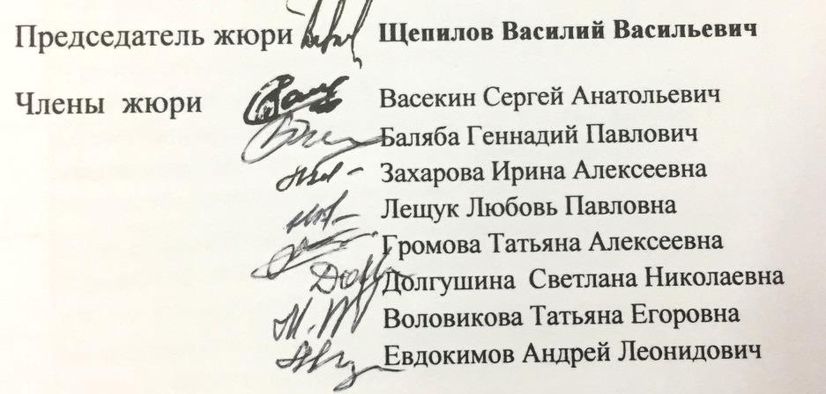
 |  |  |  | Ведомость участников муниципального этапа всероссийской олимпиады школьников
 |  |  | Предмет олимпиады: |  | физика
 |  |  | Дата: | 2019-11-23
 |  |  | max | 50

№ | код | Район | Фамилия | Имя | Отчество | Дата рождения | Полное наименование ОУ | Класс | 1 | 2 | 3 | 4 | 5 | Результат | Учитель
1 | Ф72 | Чернянский | Зацепина | Софья | Сергеевна | 2006-06-25 | Муниципальное бюджетное общеобразовательное учреждение «Чернянская средняя общеобразовательная школа №1 с углубленным изучением отдельных предметов» | 7 | - | - | 0 | - | - | 0 | Гонженко Анастасия Вячеславовна
2 | Ф73 | Чернянский | Смирнов | Евгений | Борисович | 2007-05-03 | Муниципальное бюджетное общеобразовательное учреждение «Чернянская средняя общеобразовательная школа №1 с углубленным изучением отдельных предметов» | 7 | - | - | - | 0 | - | 0 | Гонженко Анастасия Вячеславовна
3 | Ф71 | Чернянский | Гусарова | Елизавета | Александровна | 2006-05-26 | Муниципальное бюджетное общеобразовательное учреждение "Средняя общеобразовательная школа №2" п. Чернянка Белгородской области | 7 | 0 | - | - | - | 1 | 1 | Долгушина Светлана Николаевна

